レイアウト（通常・INFOX）
処理設計 画面設計書（レイアウト) | システム名 | 業務名 | 機能名 | 画面名 | 作成者 | 作成日 | 更新者 | 更新日
 | CCS |  |  |  | 郭 | 2021-06-04
 |  | 売上票管理 | 売上票保管 | 売上票受付入力

概要
売上票の枚数情報および売上期間を登録する画面。 また、封筒情報の変更・削除、および、売上票受付情報の変更・削除も本画面から行う。

画面構成

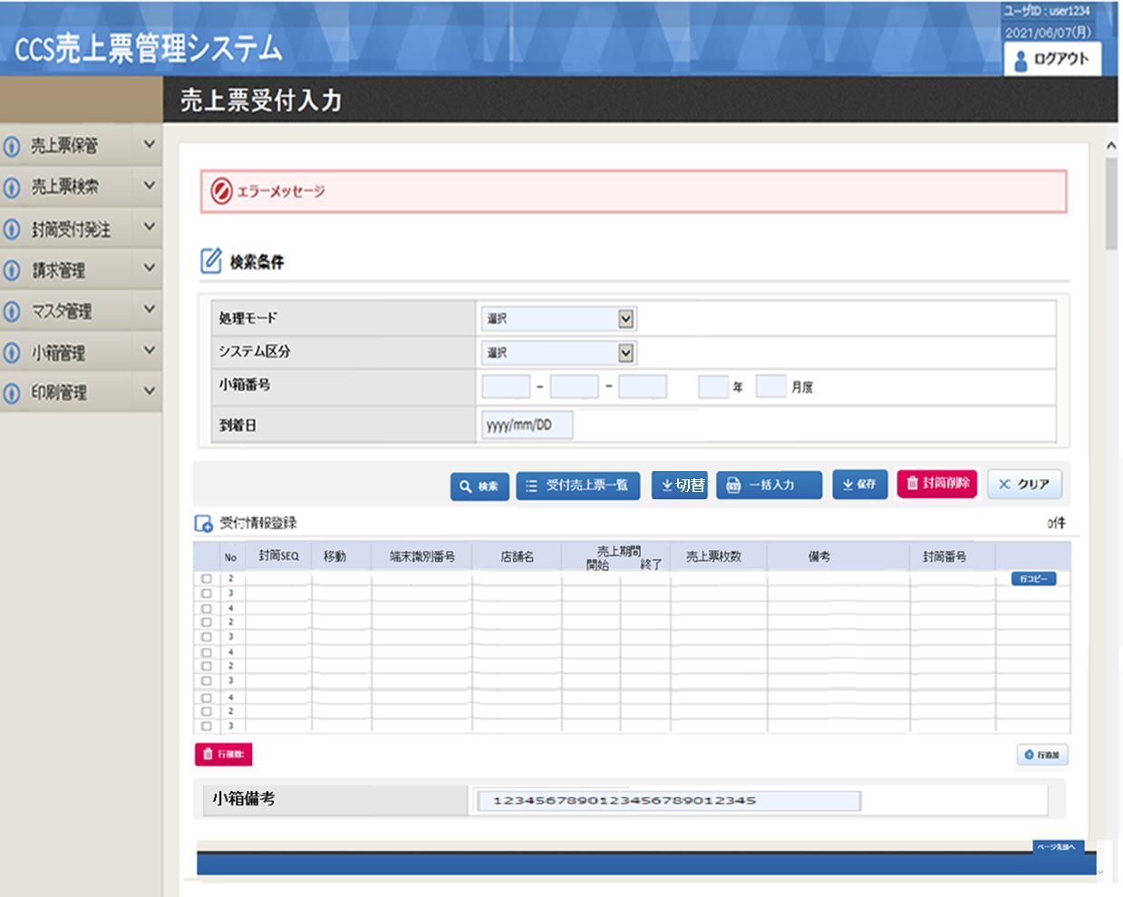

一括入力

機能概要
機能概要 |  |  |  |  | システム名 |  | 大業務 |  | 小業務 |  |  |  | 機能 | 作成者 |  |  |  |  | 作成日 |  | 更新者 | 更新日
 |  |  |  |  | CCS |  | 売上票管理 |  | 売上票保管 |  |  |  | 売上票受付入力 | 郭 |  |  |  |  | 2021-06-23

Ｉ／Ｏ関連図 |  |  |  |  |  |  |  |  |  |  |  |  |  |  | 機能概要・動作制限等

 |  |  |  | input |  |  |  |  |  |  |  | output |  |  |  | 小箱単位で受付データの登録・更新・削除を行う。

意味がない
 |  |  |  |  |  |  |  |  |  |  |  |  |  |  |  | １． |  | 初期処理
 |  |  |  |  |  |  |  |  |  |  |  |  |  |  |  |  |  | ・ | 初期表示データを取得し、画面編集を行う。
 |  |  |  |  |  |  |  |  |  |  |  |  |  |  |  | ２． |  | 検索処理
 |  |  |  |  |  |  |  |  |  |  |  |  |  |  |  |  |  | ・ | 画面で入力された小箱番号を条件に、受付データを取得し、表示する
 | ・小箱情報テーブル |  |  |  |  |  |  |  |  | ・小箱情報テーブル |  |  |  |  |  | ３． |  | 切替
 | ・小箱関連テーブル |  |  |  |  |  |  |  |  | ・小箱関連テーブル |  |  |  |  |  |  |  | ・ | 8桁入力モードの切替を行う
 | ・受付データ |  |  |  |  |  |  |  |  | ・受付データ |  |  |  |  |  | ４． |  | クリア
 | ・メーカーマスタ |  |  |  |  | 売上票受付入力 |  |  |  | ・工程管理データ |  |  |  |  |  |  |  | ・ | 画面の初期化を行う
 | ・端末マスタ |  |  |  |  |  |  |  |  |  |  |  |  |  |  | ５． |  | 行削除
入力された端末識別番号より代表端末識別番号を抽出するように検討
 | ・個人マスタ |  |  |  |  |  |  |  |  |  |  |  |  |  |  |  |  | ・ | 選択された行範囲のデータの削除を行う
 | ・システム管理マスタ |  |  |  |  |  |  |  |  |  |  |  |  |  |  | ６． |  | 行挿入
 |  |  |  |  |  |  |  |  |  |  |  |  |  |  |  |  |  | ・ | 選択された封筒SEQの最終行に1行分、空白行の追加を行う
 |  |  |  |  |  |  |  |  |  |  |  |  |  |  |  | ７． |  | 封筒削除
 |  |  |  |  |  |  |  |  |  |  |  |  |  |  |  |  |  | ・ | 入力された封筒SEQの範囲に該当するデータの削除を行う
 |  |  |  |  |  |  |  |  |  |  |  |  |  |  |  | ９． |  | 一括入力
 |  |  |  |  |  | 受付売上票一覧出力 |  |  |  |  |  |  |  |  |  |  |  | ・ | 入力した封筒SEQに、端末識別番号を連番で入力を行う
／
／
／
／
／
 |  |  |  |  |  |  |  |  |  |  |  |  |  |  |  |  |  | ・ | 入力した封筒SEQに、入力された端末識別番号の端末グループ番号と一致する端末識別番号を
 |  |  |  |  |  |  |  |  |  |  |  |  |  |  |  |  |  |  | 取得し、入力を行う
 |  |  |  |  |  |  |  |  |  |  |  |  |  |  |  | １０． |  |  | 保存処理
 |  |  |  |  |  |  |  |  |  |  |  |  |  |  |  |  |  | ・ | 入力された画面情報を元に、テーブルへ登録・更新・削除処理を行う
 |  |  |  |  |  |  |  |  |  |  |  |  |  |  |  | １１． |  |  | 受付売上票一覧出力
 |  |  |  |  |  |  |  |  |  |  |  |  |  |  |  |  |  | ・ | 受付売上票一覧出力画面を開き、受付売上票一覧を印刷する。

№ |  | 種別 | ファイル／テーブル名 |  |  |  |  | ＩＤ |  | I/O | 備考 |  |  |  | № |  | 種別 |  |  | 画面／帳票／モジュール名 |  |  | ＩＤ | 備考
1 |  | TBL | 小箱情報テーブル |  |  |  |  | KB_KOBAKO |  | I/O |  |  |  |  | 1
2 |  | TBL | 小箱関連テーブル |  |  |  |  | KB_KOBAKO_RLT |  | I/O |  |  |  |  | 2
3 |  | TBL | 受付データ |  |  |  |  | EV_UKETUKE_** |  | I/O |  |  |  |  | 3
4 |  | TBL | メーカーマスタ |  |  |  |  | CS_MAKER |  | I |  |  |  |  | 4
5 |  | TBL | 端末マスタ |  |  |  |  | CS_TANMATU_** |  | I |  |  |  |  | 5
6 |  | TBL | 個人マスタ |  |  |  |  | CS_KOJIN |  | I |  |  |  |  | 6
7 |  | TBL | システム管理マスタ |  |  |  |  | CS_SYSTEM_KANRI |  | I |  |  |  |  | 7
8 |  | TBL | 工程管理 |  |  |  |  | KB_KOUTEI |  | O |  |  |  |  | 8
9 |  | TBL |  |  |  |  |  |  |  |  |  |  |  |  | 9
10 |  | TBL |  |  |  |  |  |  |  |  |  |  |  |  | 10
11 |  | TBL |  |  |  |  |  |  |  |  |  |  |  |  | 11
12 |  | TBL |  |  |  |  |  |  |  |  |  |  |  |  | 12
13 |  | TBL |  |  |  |  |  |  |  |  |  |  |  |  | 13
14 |  | TBL |  |  |  |  |  |  |  |  |  |  |  |  | 15

処理説明
機能定義 処理説明 |  |  |  |  |  |  |  | システム名 |  |  |  |  |  |  | 大業務 |  |  |  |  | 小業務 |  |  |  |  |  | 機能 |  |  |  |  | 作成者 | 作成日 |  | 更新者 | 更新日
 |  |  |  |  |  |  |  | CCS |  |  |  |  |  |  | 売上票管理 |  |  |  |  | 売上票保管 |  |  |  |  |  | 売上票受付入力 |  |  |  |  | 郭 | 2021-06-23
／
／
／
／
／

 | 1. | 初期処理
 |  |  | 1-1. | ログイン情報の取得
 |  |  |  |  | ・ | ログイン者個人コードを取得

 |  |  | 1-2. | 初期設定
 |  |  |  |  | ・ | 画面レイアウト 及び 「画面項目編集仕様-識別番号01」に従い、入力項目の設定を行う
 |  |  |  | 1-2-1. |  |  |  | システム区分の設定
 |  |  |  |  |  |  |  |  | ・ | システム管理マスタからシステム区分を取得する。
 |  |  |  |  |  |  |  |  | ・ | 初期値("33")を設定

【検索】
 | 2 | 検索押下時
 |  |  | 2-1. | 項目チェックを行う
 |  |  |  |  | ・ | 「単体項目チェック仕様-識別番号01」に従い、入力された項目のチェック行う。
 |  |  |  |  |  | エラーが存在した場合、該当メッセージを出力し、入力項目にフォーカスをセットして処理終了。

 |  |  | 2-2. | 小箱の種別を設定する
 |  |  |  | 2-2-1. |  |  |  | 小箱関連テーブルからデータを取得
 |  |  |  |  |  |  |  |  | 取得項目 |  |  |  | MAX(KBR1.小箱番号) |  |  |  |  |  | AS 最大番号
 |  |  |  |  |  |  |  |  |  |  |  |  | MIN(KBR1.小箱番号) |  |  |  |  |  | AS 最小番号
 |  |  |  |  |  |  |  |  | テーブル |  |  |  | 小箱関連テーブル |  |  |  | KBR1
 |  |  |  |  |  |  |  |  | 条件 |  |  |  |  |  | EXISTS
 |  |  |  |  |  |  |  |  |  |  |  |  |  |  |  | テーブル |  | 小箱関連テーブル |  |  |  |  |  |  | KBR2
 |  |  |  |  |  |  |  |  |  |  |  |  |  |  |  | 条件 |  | KBR2.親小箱番号 = KBR1.親小箱番号
 |  |  |  |  |  |  |  |  |  |  |  |  |  |  |  |  |  | KBR2.小箱番号 = 画面.小箱番号
 |  |  |  |  |  |  |  |  |  |  |  |  |  |  |  |  |  | KBR2.小箱番号 <> 画面.親小箱番号
 |  |  |  | 2-2-2. |  |  |  | 取得結果を判別
 |  |  |  |  |  |  |  |  | ・ | 取得データが存在しない 又は 最大番号・最小番号共に""だった場合 |  |  |  |  |  |  |  |  |  |  |  |  |  |  |  |  |  |  | ※ | 入力された小箱番号は通常小箱 又は 親小箱
 |  |  |  |  |  |  |  |  |  |  |  | 小箱種別 = 通常(0) をセット

 |  |  | 2-3. | 画面項目の設定を行う
 |  |  |  |  | ・ | 年度の値をセットする（年：小箱番号.edText1の上2桁、月度：小箱番号.edText1の下2桁）
 |  |  |  |  | ・ | 小箱種別が通常(0)以外の場合、エラーメッセージを表示し、処理を抜け（売上票受付入力（大量）画面より受付を行う）

 |  |  | 2-4. | 一覧データの取得
 |  |  |  | 2-4-1. |  |  |  | 受付データの取得
 |  |  |  |  |  |  |  |  | ・ | DBからデータを取得する
 |  |  |  |  |  |  |  |  |  |  | 取得項目 |  |  | UKT.封筒SEQ
 |  |  |  |  |  |  |  |  |  |  |  |  |  | UKT.端末識別番号(上桁)
 |  |  |  |  |  |  |  |  |  |  |  |  |  | UKT.メーカー番号
 |  |  |  |  |  |  |  |  |  |  |  |  |  | UKT.端末識別番号(下桁)
 |  |  |  |  |  |  |  |  |  |  |  |  |  | CASE WHEN TMT.設置店舗名 IS NULL
 |  |  |  |  |  |  |  |  |  |  |  |  |  | THEN '端末識別番号未登録'
 |  |  |  |  |  |  |  |  |  |  |  |  |  | ELSE TMT.設置店舗名 END AS 店舗名
 |  |  |  |  |  |  |  |  |  |  |  |  |  | TO_CHAR(TO_DATE(UKT.売上開始日),'YYYY/MM/DD') AS 売上開始
 |  |  |  |  |  |  |  |  |  |  |  |  |  | TO_CHAR(TO_DATE(UKT.売上終了日),'YYYY/MM/DD') AS 売上終了
 |  |  |  |  |  |  |  |  |  |  |  |  |  | UKT.売上枚数
 |  |  |  |  |  |  |  |  |  |  |  |  |  | UKT.封筒番号
 |  |  |  |  |  |  |  |  |  |  |  |  |  | UKT.書留番号
 |  |  |  |  |  |  |  |  |  |  |  |  |  | UKT.行番号
 |  |  |  |  |  |  |  |  |  |  |  |  |  | UKT.端末グループ番号
 |  |  |  |  |  |  |  |  |  |  |  |  |  | UKT.システム区分
 |  |  |  |  |  |  |  |  |  |  |  |  |  | TO_CHAR(UKT.登録年月日,'YYYY/MM/DD HH24:MI:SS') AS 登録日
 |  |  |  |  |  |  |  |  |  |  |  |  |  | TO_CHAR(UKT.修正年月日,'YYYY/MM/DD HH24:MI:SS') AS 修正日
 |  |  |  |  |  |  |  |  |  |  |  |  |  | KBK.備考
 |  |  |  |  |  |  |  |  |  |  | テーブル |  |  | 受付データ |  |  |  |  | UKT |  | 結合 |  |  |  |  | 条件
 |  |  |  |  |  |  |  |  |  |  |  |  |  | 小箱情報テーブル |  |  |  |  | KBK |  |  |  |  | LEFT |  |  |  | KBK.小箱番号 |  |  |  | = | UKT.小箱番号
 |  |  |  |  |  |  |  |  |  |  |  |  |  | 端末マスタ |  |  |  |  | TMT |  |  |  |  | LEFT |  |  |  | TMT.端末識別番号(上桁) |  |  |  | = | UKT.端末識別番号(上桁)
 |  |  |  |  |  |  |  |  |  |  |  |  |  |  |  |  |  |  |  |  |  |  |  |  |  |  |  | TMT.メーカー番号 |  |  |  | = | UKT.メーカー番号
 |  |  |  |  |  |  |  |  |  |  |  |  |  |  |  |  |  |  |  |  |  |  |  |  |  |  |  | TMT.端末識別番号(下桁) |  |  |  | = | UKT.端末識別番号(下桁)
 |  |  |  |  |  |  |  |  |  |  | 条件 |  |  |  |  | UKT.受付年月 |  |  |  |  | = |  | 受付年月
 |  |  |  |  |  |  |  |  |  |  |  |  |  | AND |  | UKT.小箱番号 |  |  |  |  | = |  | 検索条件.小箱番号
 |  |  |  |  |  |  |  |  |  |  |  |  |  | AND |  | UKT.行番号 |  |  |  |  | = |  | 1
 |  |  |  |  |  |  |  |  |  |  | ORDER BY |  |  | UKT.封筒SEQ

 |  |  | 2-5. | 一覧のセット
 |  |  |  | 2-4-1. |  |  |  | 2-4-1.で取得したデータ件数 < 1 の場合
 |  |  |  |  |  |  |  |  | ・ | エラーメッセージを表示し、処理を抜け（売上票受付入力（手入力）画面より受付を行う）

 |  |  |  | 2-4-2. |  |  |  | 2-4-1.で取得したデータ件数 > 0 の場合
 |  |  |  |  |  |  |  |  | ・ | 画面レイアウト 及び 「画面項目編集仕様-識別番号02」に従い、一覧項目の設定を行う

 |  |  | 2-6. | フォーカスの設定
 |  |  |  |  |  |  | ・ | 一覧の１行目の売上期間-開始にフォーカスをセット

【各ボタン押下処理】
 | 3 | 受付売上票一覧ボタン押下時
 |  |  | 3-1. | 受付売上票一覧画面を呼び出す
 |  |  |  |  | ・ | 小箱番号を引き渡す
 |  |  |  |  | ・ | 受付売上票一覧画面をモーダルで表示する。

 | 4 | F2:クリアボタン押下時
 |  |  | 4-1. | 確認メッセージの表示
 |  |  |  |  | ・ | Cancelが押された場合、処理終了

 |  |  | 4-2. | クリア処理の実行
 |  |  |  |  | ・ | 検索項目の初期化を行う
 |  |  |  |  | ・検索条件.小箱番号にフォーカスセット
 |  |  |  |  | ・ | 一覧の初期化を行う
 |  |  |  |  | ・ | 画面レイアウト 及び 「画面項目編集仕様-識別番号01」に従い、画面項目の設定を行う

 | 5 | F3:行削除ボタン押下時
 |  |  | 5-1. | 確認メッセージの表示
 |  |  |  |  | ・ | Cancelが押された場合、一覧にフォーカスをセットして処理終了

 |  |  | 5-2. | 明細一覧から対象行を削除

 |  |  | 5-3. | 一覧件数情報を更新する

 | 6 | F4:行挿入ボタン押下時
 |  |  | 6-1. | 確認メッセージの表示
 |  |  |  |  | ・ | Cancelが押された場合、一覧にフォーカスをセットして処理終了

 |  |  | 6-2. | 一覧で選択されている行の封筒SEQを取得する。
 |  |  |  |  | ・ | 複数行選択されていても、一番最初に選択された行を対象とする。

 |  |  | 6-3. | 行の追加
 |  |  |  |  | ・ | 同一封筒SEQの最下行に新規行を追加する。
 |  |  |  |  | ・ | 追加した行の封筒SEQに選択行の封筒SEQをセット
 |  |  |  |  | ・ | 追加した行の端末識別番号 - 上桁 にフォーカスをセット

 |  |  | 6-4. | 一覧件数情報を更新する

 | 7 | F5:封筒削除ボタン押下時
 |  |  | 7-1. | チェックを行う。未選択の場合エラーを表示
 |  |  |  | ※エラーがある場合、処理を抜ける。

 |  |  | 7-2. | 確認メッセージの表示
 |  |  |  |  | ・ | Cancelが押された場合、一覧にフォーカスをセットして処理終了

 |  |  | 7-3. | 封筒関連情報を削除する。

 |  |  | 7-4 | 画面の表示設定
 |  |  |  | 7-4-1. |  |  |  | 一覧件数の更新

 |  |  |  | 7-4-2. |  |  |  | 封筒SEQの更新

 |  |  |  | 7-4-3. |  |  |  | 画面制御の設定
 |  |  |  |  |  |  |  |  | ・ | 画面レイアウト 及び 「画面項目編集仕様-識別番号02」に従い、画面項目の設定を行う

この機能はいらないかも
 | 8 | F7:一括入力ボタン押下時
 |  |  | 8-1. | 一括入力画面をモーダルで表示する。

 |  |  | 8-2. | 画面レイアウト 及び 「画面項目編集仕様-識別番号02」に従い、画面項目の設定を行う

 |  |  | 8-3. | OKボタン押下時の処理
 |  |  |  | ①一括入力連番の場合
 |  |  |  |  |  | 8-3-1. |  |  | 「単体項目チェック仕様-識別番号04」・「関連項目チェック仕様-識別番号02」に従い、項目チェックを行う
 |  |  |  |  |  |  |  |  |  | ・ | エラーが存在した場合は、該当するメッセージを表示、エラー項目にフォーカスをセットして処理終了

 |  |  |  |  |  | 8-3-2. |  |  | 対象データを取得
 |  |  |  |  |  |  |  |  |  | ・ | 端末マスタからデータを取得
 |  |  |  |  |  |  |  |  |  |  |  | 取得項目 |  |  | 端末識別番号(上桁)
 |  |  |  |  |  |  |  |  |  |  |  |  |  |  | メーカー番号
 |  |  |  |  |  |  |  |  |  |  |  |  |  |  | 端末識別番号(下桁)
 |  |  |  |  |  |  |  |  |  |  |  |  |  |  | 端末グループ番号
 |  |  |  |  |  |  |  |  |  |  |  |  |  |  | システム区分
 |  |  |  |  |  |  |  |  |  |  |  |  |  |  | CASE WHEN 設置店舗名 IS NULL THEN 端末識別番号未登録
 |  |  |  |  |  |  |  |  |  |  |  |  |  |  | ELSE 設置店舗名 AS 店舗名
 |  |  |  |  |  |  |  |  |  |  |  | テーブル |  |  | 端末マスタ |  |  |  |  |  |  | 結合 |  |  |  |  | 条件
...

画面項目編集仕様
／
／
／
／
／
№ | 項目名称
...
識別番号 |  |  |  | 01
 |  |  | ＜ヘッダ＞
1 |  | タイトル
2 |  | 処理日
3 |  | ログイン者
 |  |  | ＜検索条件＞
4 |  | システム区分
5 |  | 小箱番号
...

